Vinnublað
 | Verkefni 3.1 - Tvíhliða bókhald - vinnublað
a) |  | T-reikningar í aðalbók |  |  |  |  |  |  |  |  |  |  | Efnahagsreikningur |  | Rekstrarreikningur
 |  | Eignir |  |  | = | Skuldir |  |  | + | E.fé |  |  | Eignir | Skuldir | Gjöld | Tekjur
 |  | Banki |  |  |  | f.f.innheimtar tekjur |  |  |  | Hlutafé
 | 1 | 4,500 | 3,000 | 4 |  |  | 5,100 | 2 |  |  | 4,500 | 1
 | 2 | 5,100 | 350 | 5 | U1 | 3,825 | 5,100
 | 3 | 800 |  |  |  |  | 1,275
 |  | 7,050

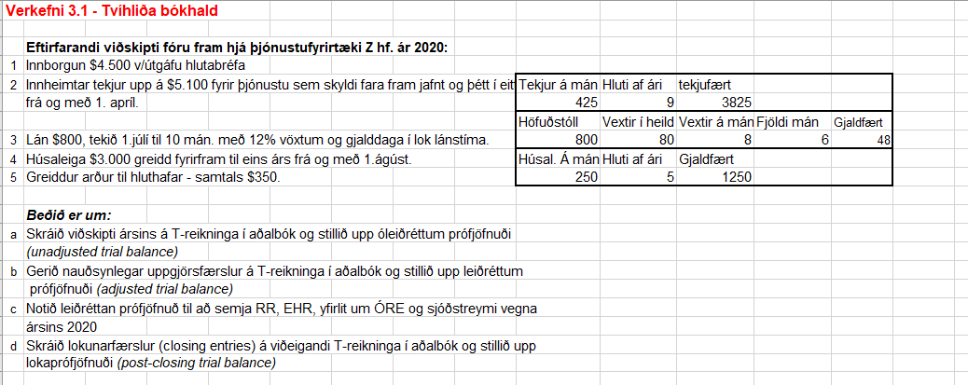
 |  | F.f. gr. Húsaleigu |  |  |  | Lán
 | 4 | 3,000 |  |  |  |  | 800 | 3 |  | Tekjur
 |  | 3,000 | 1,250 | U3 |  |  | 800 |  |  |  | 3,825 | U1
 |  | 1,750 |  |  |  |  | 48 | U2 | L1 | 3,825 | 3,825
 |  |  |  |  |  |  | 848 |  |  |  | 0
 |  |  |  |  |  |  |  |  |  | Vaxtagjöld
 |  |  |  |  |  |  |  |  | U2 | 48 | 48 | L2
 |  |  |  |  |  |  |  |  |  |  | 0

 |  |  |  |  |  |  |  |  |  | Húsaleiga
 |  |  |  |  |  |  |  |  | U3 | 1,250
 |  |  |  |  |  |  |  |  |  |  | 1,250 | L3
 |  |  |  |  |  |  |  |  |  |  | 0
 |  |  |  |  |  |  |  |  |  | ÓRE
 |  |  |  |  |  |  |  |  | 5 | 350 | 3,825 | L1
 |  |  |  |  |  |  |  |  | L2 | 48
 |  |  |  |  |  |  |  |  | L3 | 1,250
 |  |  |  |  |  |  |  |  |  |  | 2,177

a) | Óleiðr. prófjöfnuður 31. des. 2020
 |  | Bókhaldsreikningar |  |  | debet | kredit
 |  | Banki |  |  | 7,050 |  |  |  |  |  |  |  | Útskýringar á merkingum við færslur:
 |  | ff.gr. húsaleiga |  |  | 3,000 |  |  |  |  |  |  |  | Tölustafir sýna þær færslur sem við gerum sbr. viðskiptin fimm í forsendum verkefnisins.
 |  | ff.innh. tekjur |  |  |  | 5,100 |  |  |  |  |  |  | Bókstafurinn „U“ er notaður við uppgjörsfærslur.
 |  | Lán |  |  |  | 800 |  |  |  |  |  |  | Bókstafurinn „L“ er notaður við lokunarfærslur.
 |  | Hlutafé |  |  |  | 4,500
 |  | ÓRE |  |  | 350
 |  | Samtals |  |  | 10,400 | 10,400

b) | Leiðr. Prófjöfnuður 31. des. 2020
 |  | Bókhaldsreikningar |  |  | debet | kredit
 |  | Banki |  |  | 7,050 |  | EH
 |  | ff.gr. Húsaleiga |  |  | 1,750 |  | EH
 |  | f.f.innheimtar tekjur |  |  |  | 1,275 | EH
 |  | Lán |  |  |  | 848 | EH
 |  | Hlutafé |  |  |  | 4,500 | EH
 |  | Óre |  |  | 350 |  | EH
 |  | Tekjur |  |  |  | 3,825 | RR
 |  | Vaxtagjöld |  |  | 48 |  | RR
 |  | Húsaleiga |  |  | 1,250 |  | RR

 |  | Samtals |  |  | 10,448 | 10,448

c)
 | RR ár 2020 |  |  |  |  |  | Yfirlit um ÓRE ár 2020
 |  | Tekjur |  |  | 3,825 |  | ÓRE 1.1. |  |  |  | 0
 |  | Húsaleiga |  |  | (1,250) |  | Hagnaður ársins |  |  |  | 2,527
 |  | Vaxtagjöld |  |  | (48) |  | gr. Arður |  |  |  | (350)
 |  |  |  | Afkoma | 2,527 |  |  |  |  | ÓRE 31.12. | 2,177

 | EHR 31.des.2020 |  |  |  |  |  | Yfirlit um sjóðst. ár 2020
 | Eigið fé |  |  |  |  |  | Rekstrarhreyfingar (OA)
 |  | Hlutafé |  |  | 4,500 |  | Innheimtar tekjur |  |  |  | 5,100
 |  | ÓRE |  |  | 2,177 |  | Greidd gjöld |  |  |  | (3,000)
 |  | Samtals eigiðfé |  |  | 6,677 |  |  |  |  | Handbært fé frá rekstri | 2,100
 | Skuldir
 |  | f.f.innheimtar tekjur |  |  | 1,275 |  | Fjárfestingahreyfingar (IA) |  |  |  | 0
 |  | Lán |  |  | 848
 |  |  |  |  |  |  | Fjármögnunarhreyfingar (FA)
 |  | Samtals skuldir |  |  | 2,123 |  | Útgefið hlutafé |  |  |  | 4,500
 |  |  |  | E.fé + S alls | 8,800 |  | Lán |  |  |  | 800
 | Eignir |  |  |  |  |  | Greiddur arður |  |  |  | (350)
 |  | Banki |  |  | 7,050 |  | Samtals fjármögnunarhreyfingar |  |  |  | 4,950
 |  | ff.gr. Húsaleiga |  |  | 1,750 |  | Breyting á handb. fé |  |  |  | 7,050
 |  |  |  | Eignir alls | 8,800 |  | Handb.fé í upphafi árs |  |  |  | 0
 |  |  |  |  |  |  | Handb. fé í lok árs |  |  |  | 7,050

d)
 | Lokaprófjöfnuður 31.des. 2020
 |  | Bókhaldsreikningar |  |  | debet | kredit
 |  | Banki |  |  | 7,050
 |  | ff.gr. Húsaleigu |  |  | 1,750
 |  | ff.innh. Tekjur |  |  |  | 1,275
 |  | Lán |  |  |  | 848
 |  | Hlutafé |  |  |  | 4,500
 |  | ÓRE |  |  |  | 2,177

 |  | Samtals |  |  | 8,800 | 8,800

